Gràfic
Enquesta de satisfacció a Directors/es de Tesis Doctorals

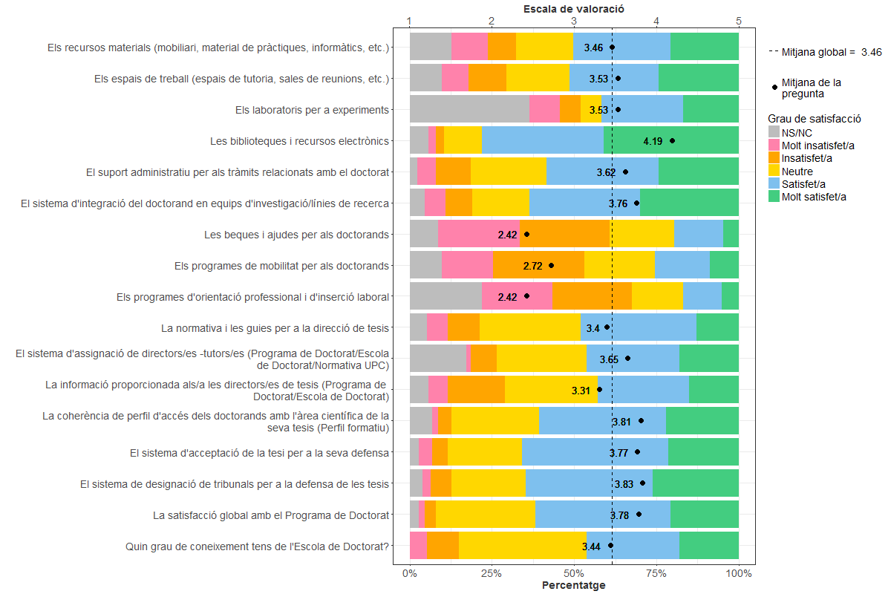
Indica el teu grau de satisfacció amb:

